Dashboard
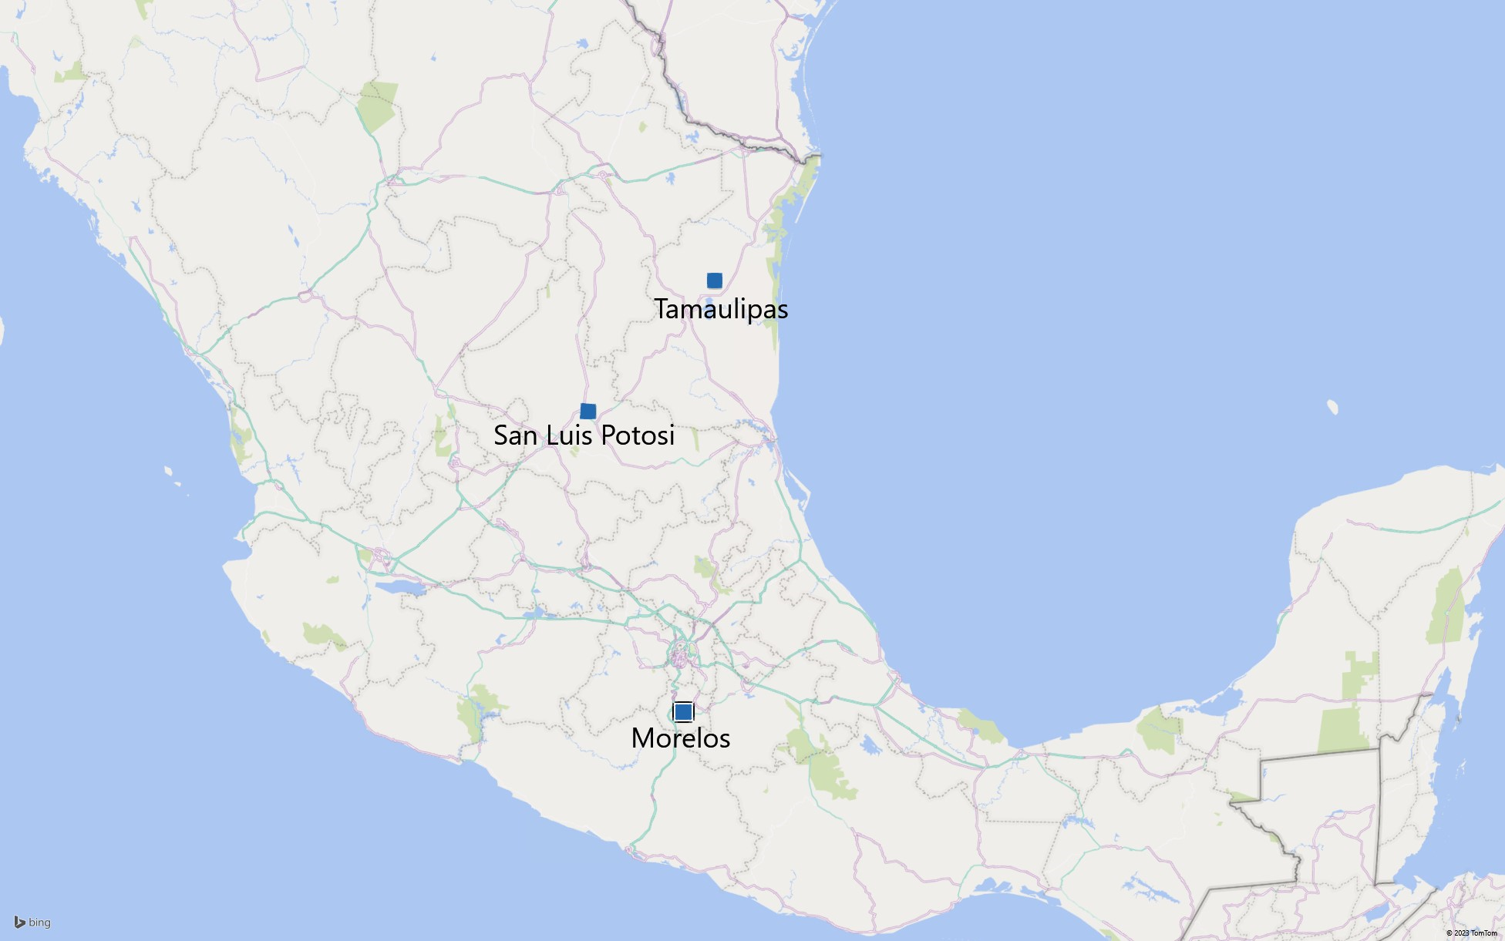
TOTAL RESTAURANTS: | 130 | AVERAGE CONSUMER AGE | 27 | years old | 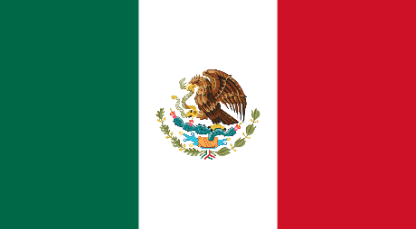 RESTAURANTS ANALYSIS

 |  | OLDEST CONSUMER | 82 | years old

 |  | YOUNGEST CONSUMER | 18 | years old
Total Ratings by Restaurants
 | Totale
Abondance Restaurante Bar | 12
Arrachela Grill | 3
Cabana Huasteca | 13
Cafe Ambar | 4
Cafe Chaires | 15
Cafe Punta Del Cielo | 6
Cafeteria Cenidet | 6
Cafeteria Y Restaurant El Pacifico | 28
Carl's Jr | 7
Carnitas Mata | 6
Carnitas Mata Calle 16 de Septiembre | 4
Carnitas Mata Calle Emilio Portes Gil | 5
Carreton De Flautas Y Migadas | 8
Cenaduria El Rincón De Tlaquepaque | 5
Chaires | 5
Chilis Cuernavaca | 4
Church's | 4
Crudalia | 17
Dairy Queen | 6
Dominos Pizza | 6
Don Burguers | 6
El Angel Restaurante | 9
El Club | 11
El Cotorreo | 4
El Herradero Restaurante And Bar | 15
El Lechon Potosino | 5
El Mundo De La Pasta | 4
El Oceano Dorado | 4
El Pueblito | 5
El Rincon De San Francisco | 15
El Rincón De San Francisco | 10
Emilianos | 5
Giovannis | 4
Gordas De Morales | 12
Gorditas Doa Gloria | 25
Gorditas Dona Tota | 4
Gorditas Doña Tota | 6
Hamburguesas La Perica | 6
Hamburguesas Saul | 5
Hamburguesas Valle Dorado | 5
KFC | 7
Kiku Cuernavaca | 5
Koye Sushi | 17
La Cantina | 11
La Cantina Restaurante | 25
La Cochinita Pibil Restaurante Yucateco | 7
La Estrella De Dimas | 14
La Fontana Pizza Restaurante And Cafe | 8
La Parroquia | 9
La Perica Hamburguesa | 4
...
Total Cuisines Type
 | Totale
American | 5
Armenian | 1
Bakery | 1
Bar | 13
Breakfast | 1
Brewery | 6
Burgers | 5
Cafeteria | 9
Chinese | 3
Coffee Shop | 1
Contemporary | 2
Family | 2
Fast Food | 8
Game | 1
International | 4
Italian | 4
Japanese | 5
Mediterranean | 1
Mexican | 28
Pizzeria | 5
Regional | 1
Seafood | 5
Vietnamese | 1
Total Restaurants by City
 | Totale
Ciudad Victoria | 23
Cuernavaca | 21
Jiutepec | 2
San Luis Potosi | 84

Total of Parking by Restaurants
 | Totale
None | 65
Public | 16
Valet | 3
Yes | 46
Average Budget by Customers
 | Totale
High | 5
Low | 35
Medium | 91
Undefined | 7

CustomersBudget
Budget
Medium | Budget Level | Total Customers
Low | High | 5
Low | Low | 35
Medium | Medium | 91
Medium | Undefined | 7
Medium | Totale complessivo | 138
Low
Low
Medium
Medium
Medium
Medium
Medium
Medium
Medium
Medium
Medium
Low
Medium
Medium
Average Budget by Customers
Medium
Medium
Low
Undefined
Medium
Medium
Low
Medium
Low
Medium
Medium
Medium
Low
Medium
Medium
Medium
Low
Low
Medium
Medium
Medium
High
Medium
Medium
High
Medium
Medium
Medium
Undefined
Medium
Medium
Low
Low
Medium
Medium
Medium
Medium
Low
Medium
Medium
Medium
Medium
Medium
Medium
Medium
Low
Medium
Low
Medium
Low
High
Medium
Medium
Medium
Medium
Medium
Medium
Medium
Medium
Low
Low
Medium
Undefined
Medium
Undefined
Medium
Medium
Medium
Low
Medium
Low
Medium
Medium
Medium
Medium
Medium
Medium
Medium
High
Medium
Low
Low
Medium
Medium
Medium
Medium
High
Medium
Low
Medium
Medium
Medium
Medium
Medium
Low
Medium
Medium
Medium
Medium
Low
Medium
Undefined
Medium
Low
Low
Low
Low
Low
Low
Undefined
Medium
Undefined
Medium
Medium
Low
Low
Low
Medium

RestaurantsRatings
Total Ratings by Restaurants
restaurant_ID | Name | Total_Ratings | Restaurant Name | Total Rating
132560 | Puesto de Gorditas | 4 | Abondance Restaurante Bar | 12
132561 | Cafe Ambar | 4 | Arrachela Grill | 3
132564 | Church's | 4 | Cabana Huasteca | 13
132572 | Cafe Chaires | 15 | Cafe Ambar | 4
132583 | McDonalds Centro | 4 | Cafe Chaires | 15
132584 | Gorditas Doña Tota | 6 | Cafe Punta Del Cielo | 6
132594 | Tacos De Barbacoa Enfrente Del Tec | 5 | Cafeteria Cenidet | 6
132608 | Hamburguesas La Perica | 6 | Cafeteria Y Restaurant El Pacifico | 28
132609 | Pollo Frito Buenos Aires | 5 | Carl's Jr | 7
132613 | Carnitas Mata | 6 | Carnitas Mata | 6
132626 | La Perica Hamburguesa | 4 | Carnitas Mata Calle 16 de Septiembre | 4
132630 | Palomo Tec | 6 | Carnitas Mata Calle Emilio Portes Gil | 5
132654 | Carnitas Mata Calle 16 de Septiembre | 4 | Carreton De Flautas Y Migadas | 8
132660 | Carnitas Mata Calle Emilio Portes Gil | 5 | Cenaduria El Rincón De Tlaquepaque | 5
132663 | Tacos Abi | 6 | Chaires | 5
132665 | Tacos Correcaminos | 5 | Chilis Cuernavaca | 4
132667 | Little Pizza Emilio Portes Gil | 4 | Church's | 4
132668 | Tacos El Guero | 3 | Crudalia | 17
132706 | Gorditas Dona Tota | 4 | Dairy Queen | 6
132715 | Tacos De La Estacion | 4 | Dominos Pizza | 6
132717 | Tortas Hawaii | 3 | Don Burguers | 6
132723 | Gordas De Morales | 12 | El Angel Restaurante | 9
132732 | Taqueria El Amigo | 8 | El Club | 11
132733 | Little Caesars | 10 | El Cotorreo | 4
132740 | Carreton De Flautas Y Migadas | 8 | El Herradero Restaurante And Bar | 15
132754 | Cabana Huasteca | 13 | El Lechon Potosino | 5
132755 | La Estrella De Dimas | 5 | El Mundo De La Pasta | 4
132766 | Mikasa | 3 | El Oceano Dorado | 4
132767 | Restaurant Familiar El Chino | 6 | El Pueblito | 5
132768 | Mariscos Tia Licha | 10 | El Rincon De San Francisco | 15
132773 | El Cotorreo | 4 | El Rincón De San Francisco | 10
132825 | Puesto De Tacos | 32 | Emilianos | 5
132830 | Rincon Huasteco | 12 | Giovannis | 4
132834 | Gorditas Doa Gloria | 25 | Gordas De Morales | 12
132845 | Cenaduria El Rincón De Tlaquepaque | 5 | Gorditas Doa Gloria | 25
132846 | El Lechon Potosino | 5 | Gorditas Dona Tota | 4
132847 | Don Burguers | 6 | Gorditas Doña Tota | 6
132851 | KFC | 7 | Hamburguesas La Perica | 6
132854 | Sirlone | 6 | Hamburguesas Saul | 5
132856 | Unicol's Pizza | 14 | Hamburguesas Valle Dorado | 5
132858 | Hamburguesas Valle Dorado | 5 | KFC | 7
132861 | Carl's Jr | 7 | Kiku Cuernavaca | 5
132862 | La Posada Del Virrey | 18 | Koye Sushi | 17
132866 | Chaires | 5 | La Cantina | 11
132869 | Dominos Pizza | 6 | La Cantina Restaurante | 25
132870 | Tortas Y Hamburguesas El Gordo | 5 | La Cochinita Pibil Restaurante Yucateco | 7
132872 | Pizzeria Julios | 12 | La Estrella De Dimas | 14
132875 | Shi Ro Ie | 8 | La Fontana Pizza Restaurante And Cafe | 8
132877 | Sirloin Stockade | 4 | La Parroquia | 9
132884 | Dairy Queen | 6 | La Perica Hamburguesa | 4
132885 | Hamburguesas Saul | 5 | La Posada Del Virrey | 18
132921 | Crudalia | 17 | La Virreina | 15
132922 | Cafe Punta Del Cielo | 6 | Little Caesars | 10
132925 | El Pueblito | 5 | Little Pizza Emilio Portes Gil | 4
132937 | Rockabilly | 4 | Log Yin | 4
132951 | Vips | 10 | Los Toneles | 6
132954 | La Parroquia | 9 | Los Vikingos | 3
132955 | Emilianos | 5 | Luna Cafe | 17
132958 | Tacos Los Volcanes | 6 | Mariscos El Pescador | 13
134975 | Rincon Del Bife | 3 | Mariscos Tia Licha | 10
134976 | Log Yin | 4 | McDonalds Centro | 4
134983 | Restaurant And Bar And Clothesline Carlos N Charlies | 5 | McDonalds Parque Tangamanga | 10
134986 | Restaurant Las Mañanitas | 8 | Michiko Restaurant Japones | 5
134987 | Chilis Cuernavaca | 4 | Mikasa | 3
134992 | Restaurant Teely | 4 | Palomo Tec | 6
134996 | Sanborns Casa Piedra | 9 | Paniroles | 4
134999 | Kiku Cuernavaca | 5 | Pizza Clasica | 9
135000 | Restaurant Los Pinos | 4 | Pizzeria Julios | 12
135001 | Vips | 7 | Pollo Frito Buenos Aires | 5
135011 | Los Vikingos | 3 | Potzocalli | 11
135013 | Giovannis | 4 | Preambulo Wifi Zone Cafe | 12
135016 | Arrachela Grill | 3 | Puesto de Gorditas | 4
135018 | El Oceano Dorado | 4 | Puesto De Tacos | 32
135019 | Restaurant Bar Coty Y Pablo | 6 | Restaurant And Bar And Clothesline Carlos N Charlies | 5
135021 | Subway | 9 | Restaurant Bar Coty Y Pablo | 6
135025 | El Rincon De San Francisco | 15 | Restaurant Bar Hacienda Los Martinez | 9
135026 | La Cantina | 11 | Restaurant De Mariscos De Picon | 12
135027 | Restaurant Orizatlan | 8 | Restaurant El Muladar De Calzada | 4
135028 | La Virreina | 15 | Restaurant Familiar El Chino | 6
135030 | Preambulo Wifi Zone Cafe | 12 | Restaurant La Chalita | 24
135032 | Cafeteria Y Restaurant El Pacifico | 28 | Restaurant Las Mañanitas | 8
135033 | Restaurant El Muladar De Calzada | 4 | Restaurant Los Compadres | 4
135034 | Michiko Restaurant Japones | 5 | Restaurant Los Pinos | 4
135035 | El Mundo De La Pasta | 4 | Restaurant Oriental Express | 20
135038 | Restaurant La Chalita | 24 | Restaurant Orizatlan | 8
135039 | Restaurant De Mariscos De Picon | 12 | Restaurant Teely | 4
135040 | Restaurant Los Compadres | 4 | Restaurant Wu Zhuo Yi | 4
135041 | Luna Cafe | 17 | Restaurante 75 | 8
135042 | Restaurant Oriental Express | 20 | Restaurante Alhondiga | 8
135043 | Pizza Clasica | 9 | Restaurante Bar El Gallinero | 4
135044 | Restaurant Wu Zhuo Yi | 4 | Restaurante Bar Fu-Hao | 6
135045 | Restaurante La Gran Via | 13 | Restaurante Casa De Las Flores | 10
135046 | Restaurante El Reyecito | 11 | Restaurante De Mariscos La Langosta | 5
135047 | Restaurante Casa De Las Flores | 10 | Restaurante El Chivero S.A. De C.V. | 17
135048 | Restaurante Bar Fu-Hao | 6 | Restaurante El Cielo Potosino | 21
135049 | Restaurante De Mariscos La Langosta | 5 | Restaurante El Reyecito | 11
135050 | Restaurante La Estrella De Dima | 8 | Restaurante Guerra | 12
135051 | Restaurante Versalles | 14 | Restaurante La Cantina | 9
135052 | La Cantina Restaurante | 25 | Restaurante La Estrella De Dima | 8
135053 | La Fontana Pizza Restaurante And Cafe | 8 | Restaurante La Gran Via | 13
135054 | Restaurante Y Pescaderia Tampico | 10 | Restaurante La Parroquia Potosina | 4
135055 | La Cochinita Pibil Restaurante Yucateco | 7 | Restaurante Marisco Sam | 22
135057 | El Herradero Restaurante And Bar | 15 | Restaurante Pueblo Bonito | 13
135058 | Restaurante Tiberius | 18 | Restaurante Tiberius | 18
135059 | Restaurant Bar Hacienda Los Martinez | 9 | Restaurante Versalles | 14
135060 | Restaurante Marisco Sam | 22 | Restaurante Y Pescaderia Tampico | 10
135062 | Restaurante El Cielo Potosino | 21 | Rincon Del Bife | 3
135063 | Restaurante Alhondiga | 8 | Rincon Huasteco | 12
135064 | Restaurante El Chivero S.A. De C.V. | 17 | Rockabilly | 4
135065 | El Angel Restaurante | 9 | Sanborns Casa Piedra | 9
135066 | Restaurante Guerra | 12 | Shi Ro Ie | 8
135069 | Abondance Restaurante Bar | 12 | Sirloin Stockade | 4
135070 | Restaurante 75 | 8 | Sirlone | 6
135071 | Restaurante La Cantina | 9 | Subway | 9
135072 | Sushi Itto | 8 | Sushi Itto | 8
135073 | Restaurante Bar El Gallinero | 4 | Tacos Abi | 6
135074 | Restaurante La Parroquia Potosina | 4 | Tacos Correcaminos | 5
135075 | Mariscos El Pescador | 13 | Tacos De Barbacoa Enfrente Del Tec | 5
135076 | Restaurante Pueblo Bonito | 13 | Tacos De La Estacion | 4
135079 | Koye Sushi | 17 | Tacos El Guero | 3
135080 | Los Toneles | 6 | Tacos Los Volcanes | 6
135081 | El Club | 11 | Taqueria El Amigo | 8
135082 | La Estrella De Dimas | 9 | Tortas Hawaii | 3
135085 | Tortas Locas Hipocampo | 36 | Tortas Locas Hipocampo | 36
135086 | McDonalds Parque Tangamanga | 10 | Tortas Y Hamburguesas El Gordo | 5
135088 | Cafeteria Cenidet | 6 | Unicol's Pizza | 14
135104 | Vips | 7 | Vips | 24
135106 | El Rincón De San Francisco | 10 | Totale complessivo | 1161
135108 | Potzocalli | 11
135109 | Paniroles | 4

CuisinesType
Total Cuisines Type
Cuisine | TotalCuisineType | Etichette di riga | Somma di TotalCuisineType
American | 5 | American | 5
Armenian | 1 | Armenian | 1
Bakery | 1 | Bakery | 1
Bar | 13 | Bar | 13
Breakfast | 1 | Breakfast | 1
Brewery | 6 | Brewery | 6
Burgers | 5 | Burgers | 5
Cafeteria | 9 | Cafeteria | 9
Chinese | 3 | Chinese | 3
Coffee Shop | 1 | Coffee Shop | 1
Contemporary | 2 | Contemporary | 2
Family | 2 | Family | 2
Fast Food | 8 | Fast Food | 8
Game | 1 | Game | 1
International | 4 | International | 4
Italian | 4 | Italian | 4
Japanese | 5 | Japanese | 5
Mediterranean | 1 | Mediterranean | 1
Mexican | 28 | Mexican | 28
Pizzeria | 5 | Pizzeria | 5
Regional | 1 | Regional | 1
Seafood | 5 | Seafood | 5
Vietnamese | 1 | Vietnamese | 1
 |  | Totale complessivo | 112

RestaurantsByParking
Total of Parking by Restaurants
Parking | Total_Restaurants |  | Etichette di riga | Somma di Total_Restaurants
None | 65 |  | None | 65
Public | 16 |  | Public | 16
Valet | 3 |  | Valet | 3
Yes | 46 |  | Yes | 46
 |  |  | Totale complessivo | 130

AverageConsumerAge | OldestConsumer | YoungestConsumer
27 | 82 | 18

TotalRestaurantsByCity
Total Restaurants by City
City | TotalRestaurantByCity | Etichette di riga | Somma di TotalRestaurantByCity
Ciudad Victoria | 23 | Ciudad Victoria | 23
Cuernavaca | 21 | Cuernavaca | 21
Jiutepec | 2 | Jiutepec | 2
San Luis Potosi | 84 | San Luis Potosi | 84
 |  | Totale complessivo | 130

